关系图
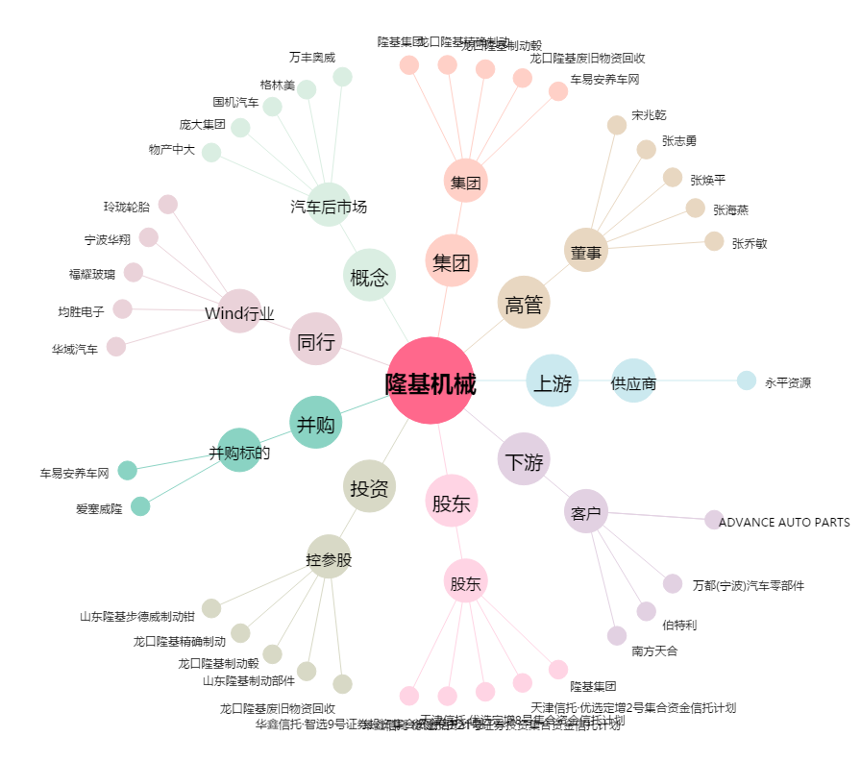
隆基机械[002363.SZ] - 关系概览图

